Capa
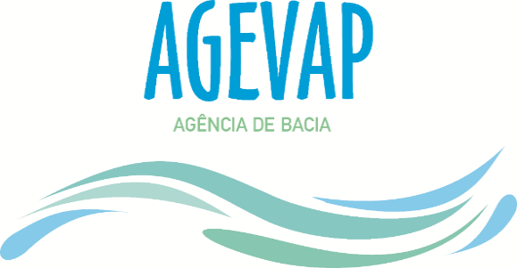

APOIO A PESQUISA RH V

Comitê Baía de Guanabara

Plano de Trabalho

 | Linha de Pesquisa:

 |  | 2019-12-01

